日本郵便料金表
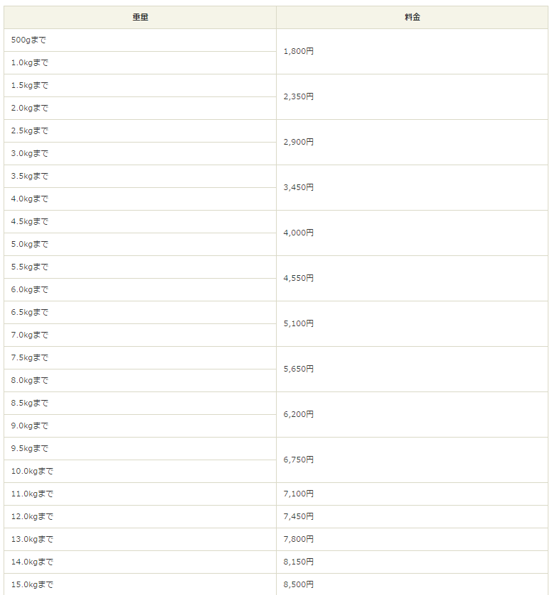
重量 | 料金（税込） | 料金
1 kg | 1,944 | 1,800
2 kg | 2,538 | 2,350
3 kg | 3,132 | 2,900
4 kg | 3,726 | 3,450
5 kg | 4,320 | 4,000
6 kg | 4,914 | 4,550
7 kg | 5,508 | 5,100
8 kg | 6,102 | 5,650
9 kg | 6,696 | 6,200
10 kg | 7,290 | 6,750
11 kg | 7,668 | 7,100
12 kg | 8,046 | 7,450
13 kg | 8,424 | 7,800
14 kg | 8,802 | 8,150
15 kg | 9,180 | 8,500

